Formular PK 1-Freistellung
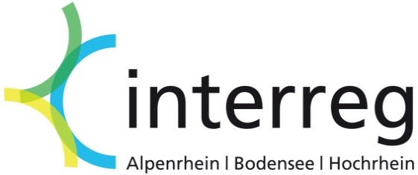
Erklärung des Arbeitgebers zur Freistellung des
Projektmitarbeiters und Festlegung des Prozentsatzes
der Freistellung für EU-Projektpartner
Variante 1 gemäß Ziffer III. 1. b) (1) der EU-Förderregeln

Bitte füllen Sie nur die grau unterlegten Felder aus!

Projektnummer:
Projektname:
Name des Projektpartners:
Name der / des Projektmitarbeiter(s) / (in):

Ich bestätige, dass der/die o.g. ProjektmitarbeiterIn mit folgendem Anteil seiner/ihrer Arbeitszeit für die
Tätigkeit im o.g. Projekt von seinen/ihren eigentlichen, vorgeschriebenen Aufgaben freigestellt wird:

Höhe der Freistellung in Prozent (ohne Nachkommastellen):

Entscheidungsgrundlagen über die Höhe des Prozentsatzes:
Regelmäßige Wochenarbeitszeit in Stunden:
Geschätzte Wochenarbeitszeit für die Projekttätigkeit in Stunden:
- Anteil in Prozent der regelmäßigen Arbeitszeit: | #DIV/0!
Legen Sie dar auf welcher Basis die Schätzungen für die Projekttätigkeit beruhen (evtl. Anlagen beifügen):

Beschreiben Sie die projektspezifischen Tätigkeiten des Mitarbeiters/der Mitarbeiterin:

Geprüft und bestätigt durch den/die Vorgesetzte/n:

Datum:
 | Stempel
Unterschrift:

